Hoja1 (2)
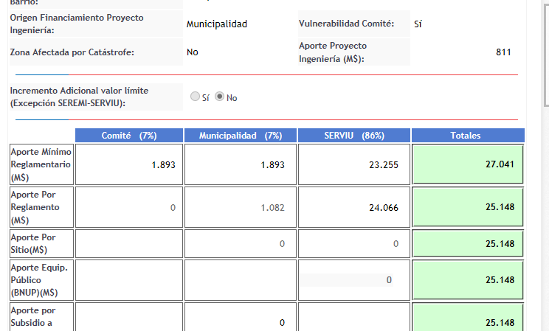
 | Para Calcular Total obras anexas en M$ |  |  |  |  |  | Para calcular antigüedad del conjunto |  |  | Para calcular aporte de quien Financia ingenieria (Comité o Municipio)
 | INGRESAR CANTIDAD DE UF POR CADA VIA POSTULADA EN CADA CELDA AMARILLA.
 |  |  |  | UF 31/12/2017 |  | Valor Total Obras Anexas (M$) | Ingresar Año recepción final Conjunto |  | Cantidad de años Conj. Habitacional | Ingresar Costo Proyecto de Ingeniería (M$) | Ingresar Aporte min reglament . de quien financia ing.(M$) | Resultado del Aporte final de quien financia ing. (M$)
 |  | 35.17 | 46.106 | 26,798.14 | 81.28 | 2178.153 | 1987 | 2,018 | 31 | 811 | 1,893 | 1,082

* Colocar Titulo en Software: Costo Total Obras Anexas Según PPTO Adjunto
*Los datos se obtienen de los presupuestos detallados por via

